Información general
TÉRMINOS DE REFERENCIA PARA EL DESARROLLO DE UN PROYECTO DE CRM PARA BANCOLDEX Y SUS FILIALES

Vistas mínimas requeridas / vista 360°

Información general de Bancóldex
Cifras del negocio

Estructura comercial

Fuentes de información

Sistema Gerencial Bancóldex – SGB

Información otras fuentes

Información Contact Center

Vistas mínimas 360°
TÉRMINOS DE REFERENCIA PARA EL DESARROLLO DE UN PROYECTO DE CRM PARA BANCOLDEX Y SUS FILIALES

LISTADO DE VISTAS MÍNIMAS REQUERIDAS EN CRM
Regresar

Página inicial (Home) | Clientes | Contactos | Oportunidades de negocio | Campañas | Servicio | Reportes
Actividades en curso | Datos básicos | Datos básicos | Canal de origen | Campañas totales | Tickets relacionados | Informes básicos
Tareas pendientes | Datos demográficos | Datos de contacto secundarios | Estado de oportunidades | Campañas en curso | Gestión postventa | Informes dinámicos
Tickets pendientes | Datos geográficos | Gestión de contactos | Etapa de oportunidades | Campañas por canal | Gestión por canal | Informes personalizados
Reporte de ejecución presupuestal | Datos de contacto principales | Canal de origen |  | Efectividad por campaña | Actividades
Reporte de efectividad de campañas | Datos financieros |  |  | Gestión de eventos | Tareas
 | Información transaccional por producto
 | Información transaccional de importaciones
 | Información transaccional de exportaciones
 | Canales de contacto
 | Información de visitas comerciales
 | Gestión de campañas
 | Identificar si es cliente o prospecto
 | Plataforma de negocio
 | Sub-plataforma de negocio
 | Valor del cliente
 | País de origen
 | País(es) donde tiene presencia
 | Ejecutivo de cuenta

Las demás que Bancóldex y sus filiales (Leasing Bancóldex y Fiducóldex) requiera o sean propuestas por el proponente

Listado de campos actuales más los requeridos en el momento de la implementación

Cifras del negocio
TÉRMINOS DE REFERENCIA PARA EL DESARROLLO DE UN PROYECTO DE CRM PARA BANCOLDEX Y SUS FILIALES

CIFRAS GENERALES DE BANCÓLDEX
Regresar

 | Número de clientes (Enero 2010 - Dic 2016) | 706,800

 | Número de usuarios atendidos por canales diferentes a voz (Ene - Dic 2016) | 4,342
 | Envío de correos desde la cuenta de correo corporativa | 1,857
 | Respuesta de solicitudes por correo corporativo | 1,345
 | Consultas atendidas en Chat | 769
 | Oportunidades de Negocio Generadas | 89
 | Inconformidades, Sugerencias, Felicitaciones | 14
 | Quejas y Reclamos | 17
 | Buzón telefónico | 251

 | Número de correos electrónicos enviados (Ene - Dic 2016) Envíos masivos | 1.081.857

Estructura Comercial
TÉRMINOS DE REFERENCIA PARA EL DESARROLLO DE UN PROYECTO DE CRM PARA BANCOLDEX Y SUS FILIALES
Regresar

 | ORGANIGRAMA - VICEPRESIDENCIA COMERCIAL DE BANCÓLDEX | ORGANIGRAMA - ÁREAS TRANSVERSALES

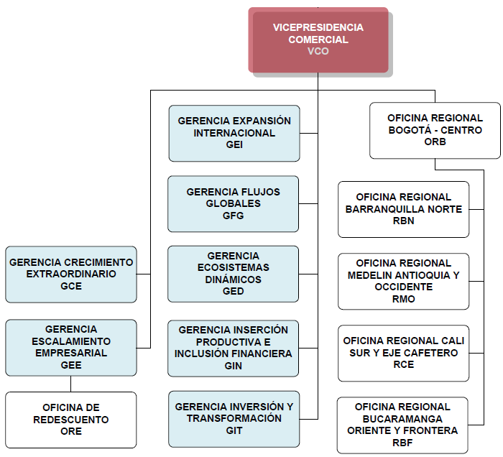

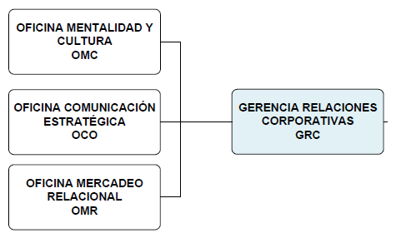
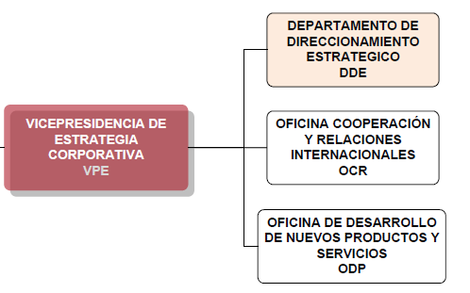
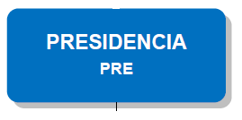

ORGANIGRAMA GENERAL DE BANCÓLDEX

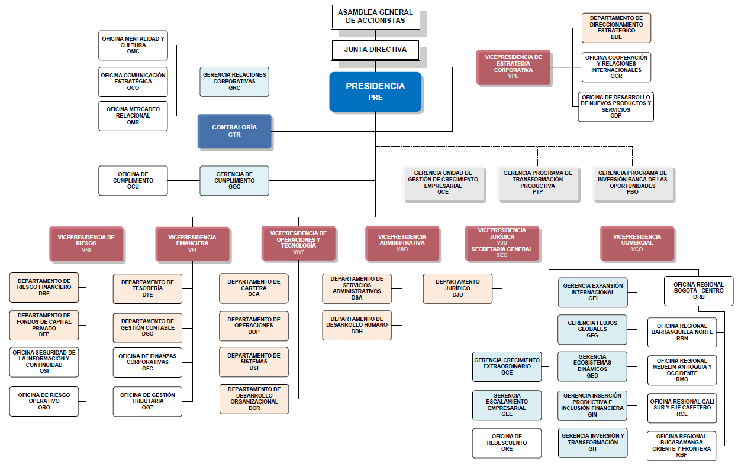

Fuentes información - Bancóldex
TÉRMINOS DE REFERENCIA PARA EL DESARROLLO DE UN PROYECTO DE CRM PARA BANCOLDEX Y SUS FILIALES

INTEGRACIÓN DE INFORMACIÓN ESPERADA A TRAVÉS DE DIFERENTES FUENTES DE DATOS - BANCÓLDEX
Regresar

Aplicativos
Sistema Gerencial Bancóldex – SGB
(Migración al CRM)
* La información histórica debe permitir verse en la solución de CRM, mas no almacenarse. La información nueva, debe almacenarse ya que el SGB será reemplazado por esta solución.
Canales de atención
Chat
Pagina WEB
Herramienta de envíos masivos (ICOM)
Correo electrónico
Gestión telefónica – contact center
* Se espera obtener una interface para consolidar la información allí registrada, la información provendrá de archivos planos, Excel o CSV.
*Esta información debe almacenarse en la solución de CRM.

Bodega de datos
BBDs Clientes (deudores y beneficiarios)
BDD Exportadores
BBD Importadores
BBD de desembolsos, saldos, recaudos, cancelados, comercio exterior, modalidad, moneda
Información Básica demográfica y de contacto
* Esta información debe permitir verse en la solución de CRM, mas no almacenarse.
Información Externa
Formación empresarial (virtual o presencial)
Postventa
Clientes potenciales
Grupos de interés
Información financiera, entre otros
* La información provendrá de archivos planos, Excel o CSV.
*Esta información debe almacenarse en la solución de CRM

CAPTURA DE INFORMACIÓN A TRAVÉS DEL CRM

 | Un vez consolidada la vista única por cliente la fuerza comercial captura nueva información de gestión, para lo cual el CRM debe estar en capacidad de alojar estos nuevos registros.

 | Es decir, las gestiones de Productos no financieros, Postventa y visitas comerciales, SE DEBEN ALMACENAR EN LA HERRAMIENTA para una posterior consulta de información y generación de informes.

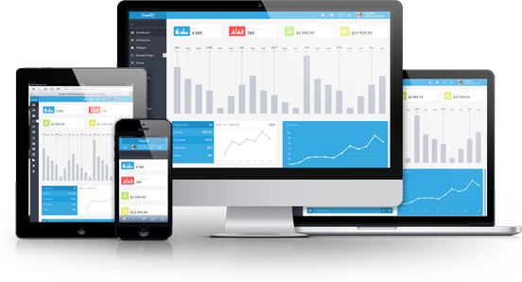
Gestión comercial
Vista única de cliente
Base de conocimiento
Histórico de clientes
WEB
Mail
Teléfono
SMS
Carta
Otro

SGB - Bancóldex
TÉRMINOS DE REFERENCIA PARA EL DESARROLLO DE UN PROYECTO DE CRM PARA BANCOLDEX Y SUS FILIALES

VISTA ACTUAL DE INFORMACIÓN EN EL SISTEMA GERENCIAL DE BANCÓLDEX - SGB
Regresar

Información de empresas | Datos financieros | Información de productos | Contactos | Eventos | Visitas
Nit | Año | Modalidad | Nombre | N° de registro | Fecha de la Visita
Nombre o razón social | Tipo (Activos o Ventas) | Moneda | Primer Apellido | Tipo de la actividad | Tipo de entrevista
Ciudad | Valor COP | Valor desembolso COP | Segundo Apellido | Nombre de la Actividad | Información de los entrevistados
Departamento |  | Valor desembolso USD | Cargo | Fecha | Temas de la entrevista
Dirección |  | Deudor | Teléfono | Nombre | Ciudad
Teléfono |  | Saldo último mes COP | Dirección | Primer Apellido | Notas
Teléfono 2 |  | Fecha inicial | Departamento | Segundo Apellido | Nombre del funcionario
Fax |  | Fecha de vencimiento final | Ciudad | Cargo | Compromisos
CIIU |  | Tipo de plazo | Email | Teléfono
Macrosector |  | Tasa base |  | Dirección
Apartado Aéreo |  | Ordenante |  | Departamento
Email |  | Etapa |  | Ciudad
Dirección de Internet |  | Tipo operación |  | Email
 |  | Margen Bancoldex
 |  | Margen I.F.
 |  | Margen total

MODÚLOS ACTUALES DEL SISTEMA GERENCIAL DE BANCÓLDEX - SGB

Modúlo de consulta | Modúlo adicionar | Gestión con empresas | Otras gestiones | Consultas | Contactos

Estructura Organizacional | Estructura Organizacional | Registro de gestión | Información – Tipo de gestión: Conferencia productos y servicios | Consulta por NIT | Adicionar contacto (A partir del NIT)
Tipo de entidad (lista desplegable) | Intermediario financiero (lista desplegable) | Intermediario financiero | Tipo de gestión | Consulta por nombre | Nombre de contacto
Intermediario financiero (lista desplegable) | Regional (lista desplegable) | País (lista desplegable) | Fecha de realización |  | Primer apellido
Regional | Zona (lista desplegable) | Tipo de entidad (lista desplegable) | Ciudad de realización | Consulta por filtro (Opción: Consultar) | Segundo apellido
Zona | Sucursal (lista desplegable) | Intermediario financiero (lista desplegable) | Temas tratados | País (lista desplegable) | Cargo (lista desplegable)
Sucursal |  | Regional (lista desplegable) | Número de asistentes | Departamento (lista desplegable) | Teléfono
 |  | Zonal (Lista desplegable) | Coordinador de la gestión | Ciudad (lista desplegable) | Direccion
Ubicación geográfica |  | Sucursal (Lista desplegable) | Comentarios | Rango de ventas (rango) | País (lista desplegable)
País (lista desplegable) |  | Identificación del contacto (A partir del NIT) | Entidad a la que pertenece el conferencista | Rango de ativos (rango) | Departamento (lista desplegable)
Departamento (lista desplegable) |  |  | Entidades asistentes | Macrosector (lista desplegable) | Ciudad (lista desplegable)
Ciudad (lista desplegable) |  | Contacto asistentes | Funcionarios asistentes | Rango de saldos (rango) | Correo electrónico
 |  | Funcionarios asistentes |  | Rango de desembolsos (rango)
Información de sucursal |  | Información de la gestión (lista desplegable) | Información – Tipo de gestión: Ferias y eventos |  | Modificar contacto (A partir del NIT)
Código (Manual) |  | Temas tratados | Tipo de gestión |  | Eliminar contacto (A partir del NIT)
Nombre (Manual) |  | Lugar de realización (lista desplegable) | Fecha de realización
 |  |  | Ciudad de realización
Información de nicho |  | Ciudad de realización | Macrosector (Lista desplegable)
Sector económico (lista desplegable) |  | País (lista desplegable) | Comentarios
Valor de activos (Manual) |  | Departamento (lista desplegable) | Intermediarios financieros existentes
Nivel de ventas (Manual) |  | Ciudado (lista desplegable) | Funcionarios asistentes
Nivel de endeudamiento (Manual)
Tiempo de existencia y actividad (Manual) |  | Otros campos | Información – Tipo de gestión: Formación empresarial
 |  | Fecha de realización | Tipo de gestión
Información de política |  | Notas y comentarios | Fecha de realización
Destino (lista desplegable) |  | Compromisos | Ciudad de realización
Pago de capital – amortización (lista desplegable) |  |  | Temas tratados
Plazo solicitado |  | Consulta y modificación de la gestión | Número de asistentes
Periodo de gracia solicitado |  | Intermediario financiero | Coordinador de la gestión
 |  | País (lista desplegable) | Comentarios
 |  | Tipo de entidad (lista desplegable) | Entidad a la que pertenece el conferencista
 |  | Intermediario financiero (lista desplegable) | Entidades asistentes
 |  | Regional (lista desplegable) | Funcionarios asistentes
 |  | Zonal (lista desplegable)
 |  | Sucursal (lista desplegable) | Información – Tipo de gestión: Otras actividades
 |  |  | Tipo de gestión
 |  | Información de la gestión | Fecha de realización
 |  | Nombre del funcionario asistente | Ciudad de realización
 |  | Nombre del funcionario que registró la gestión | Temas tratados
 |  | Cedula del contacto | Número de asistentes
 |  | Temas tratados (lista desplegable) | Coordinador de la gestión
 |  | Tipo de gestión (lista desplegable) | Comentarios
 |  | Lugar de realización (lista desplegable) | Funcionarios asistentes
 |  | Ciudad de realización
 |  | Fecha de realización | Consulta y modificación de otras gestiones
 |  |  | Información de la gestión
 |  | Consulta y modificación de compromiso | Tipo de gestión
 |  | Información del compromiso | Fecha de realización
 |  | Intermediario financiero (lista desplegable) | Ciudad de realización
 |  | Regional (lista desplegable) | Temas tratados
 |  | Zonal (lista desplegable) | Nombre funcionario asistente
 |  | Sucursal (lista desplegable) | Nombre entidad externa
 |  | Responsable
 |  | Beneficiario
 |  | Fecha de cumplimiento
 |  | Fecha en que se cumplió
 |  | Fecha de registro del cumplimiento
 |  | Atendidos (lista desplegable)

Las demás que Bancóldex requiera o sean propuestas por el proponente

Listado de campos actuales más los requeridos en el momento de la implementación

Información otras fuentes
TÉRMINOS DE REFERENCIA PARA EL DESARROLLO DE UN PROYECTO DE CRM PARA BANCOLDEX Y SUS FILIALES

LISTADO DE CAMPOS ACTUALES PARA GESTIÓN DE EVENTOS DE FORMACIÓN EMPRESARIAL
Regresar

 | Producto no financiero - Formación Empresarial | Grupos de Interés | BDD Información financiera | Postventa
 | N° de registro | Fecha de ingreso | Ventas | ID
 | Tipo de la actividad | Fecha de actualización | Activos | Razón Social
 | Nombre de la Actividad | Nit | Patrimonio | contacto
 | Fecha | Nombre o razón social | Utilidad neta | Cedula
 | Aliado Académico | Grupo de interés | Indicadores | Cargo
 | Docente | Nombre de la fuente de la información |  | Dirección
 | Nombre completo del asistente | Plataforma |  | Ciudad
 | Genero | Nombre del contacto |  | Departamento
 | No. cédula de ciudadania | Cargo |  | Teléfono
 | Nombre Empresa o razón social | Email1 |  | Teléfono 2
 | NIT empresa | Email 2 |  | Celular
 | Nit 9 | Email 3 |  | Correo Electrónico
 | Cargo que desempeña | Departamento |  | Cuestionario flexible, tanto en número de preguntas como en tipo de preguntas (cerradas, abiertas, selección)
 | Dirección | Ciudad |  | Observaciones
 | Ciudad | Pais |  | Fecha
 | Departamento | Direccion
 | Codigo Postal | Telefono 1
...

Información Contact Center
TÉRMINOS DE REFERENCIA PARA EL DESARROLLO DE UN PROYECTO DE CRM PARA BANCOLDEX Y SUS FILIALES

LISTADO DE CAMPOS ACTUALES PARA GESTIÓN CONTACT CENTER
Regresar

Gestión de entrada | Invitación a Eventos | Oferta de crédito | Chat | Agendamiento comercial | Actualización de datos | Herramienta envíos masivos
N° | ID | Tipo de Identificación | ID Grabacion: | ID | ID | Email
SEGUI/ | Nit | No. De identificación | Documento: | Entidad Financiera | Entidad Financiera | Fecha_de_ingreso
FECHA | Razón Social | Nombre completo de contacto | Nombre Completo: | Oficina | Oficina | Nombre_BDD
HORA | contacto | Nombre Empresa o razón social | Ciudad: | Nombre del Contacto | Nombre del Contacto | Plataforma
NOMBRE | Cedula | Tamaño de empresa | Correo: | Cargo | Cargo | Grupo_de_interes
DOCUMENTO | Cargo | Cód CIIU | Telefono: | Dirección | Dirección | Nit
...

